线上办理流程
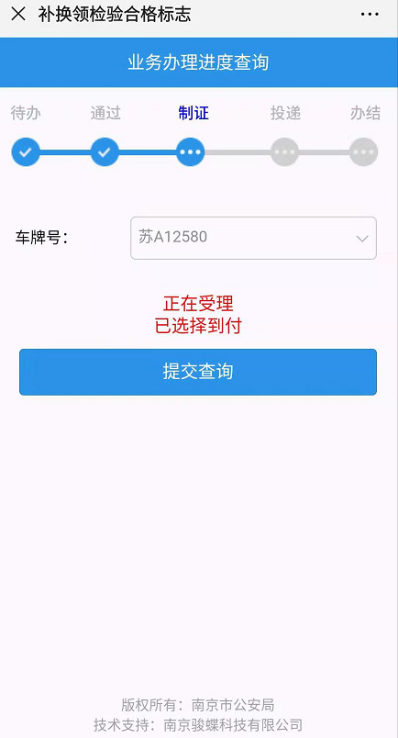
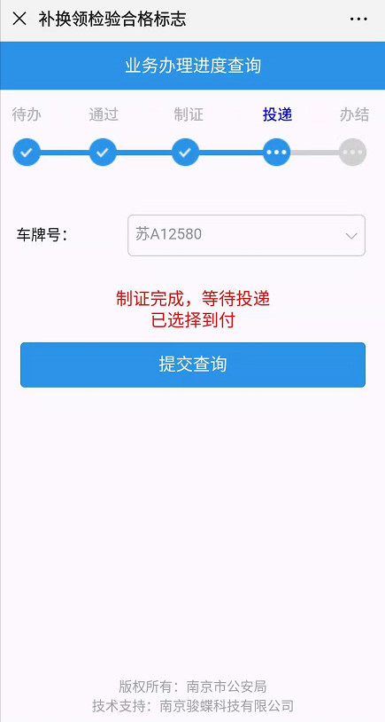
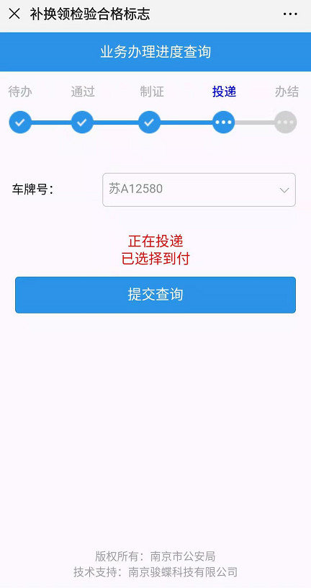
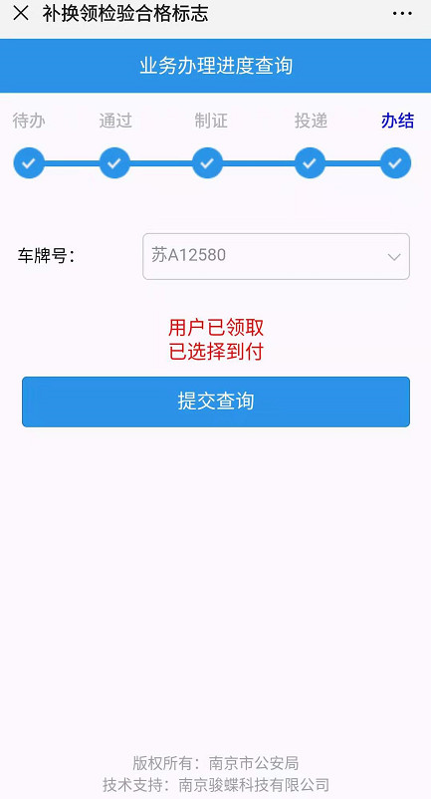

操作步骤 | 步骤名称 | 是否必须步骤 | 步骤描述
第一步 | 进入申领 | 是 | 进入南京公安微警务，选择交管服务后点击证件号牌补换然后选择补换领检验合格标志
第二步 | 用户须知 | 是 | 查看用户须知，点击我已详细阅读，并同意该协议
第三步 | 申领信息填写 | 是 | 用户在信息填写页面将相关信息补全，图片上传，点击提交资料
第四步 | 后台工作人员审核 | 是 | 用户可在办理进度查询查看申请状态，审核通过后则可继续办理，如若邮寄需要支付邮寄费用
第五步 | 制证 | 是 | 审核通过后，开始制证
第六步 | 投递 | 是 | 执政完成后，进行投递，邮寄或者用户自取
第七步 | 办结 | 是 | 投递完成，补换领合格标志办结

第一步 |  | 第二步
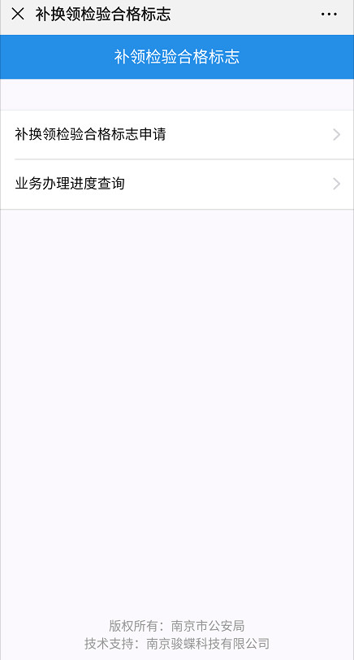
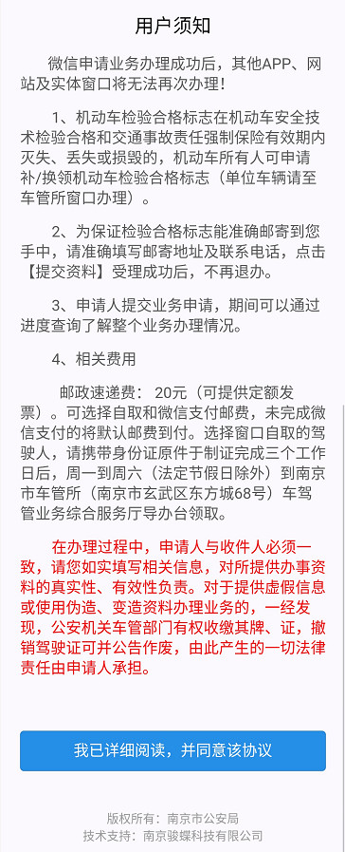

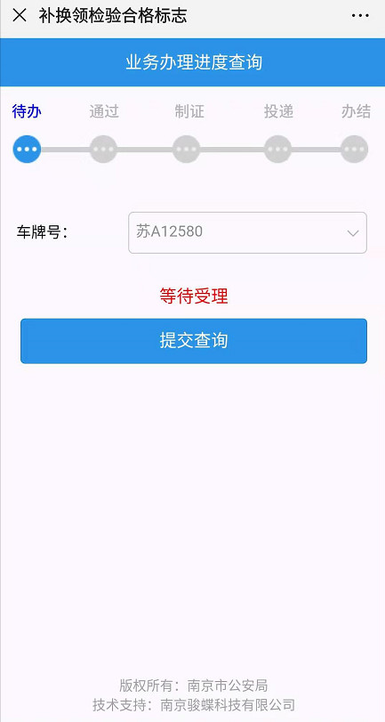

第三步 |  | 第四步
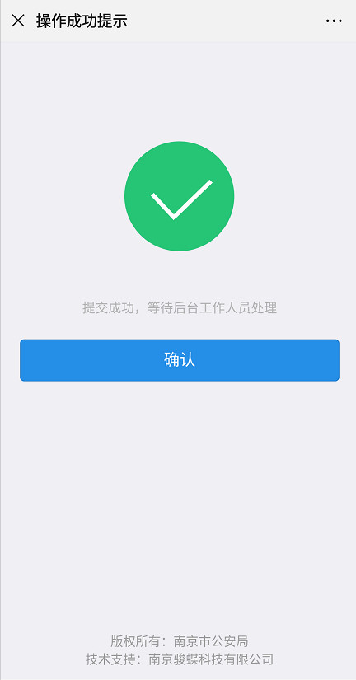
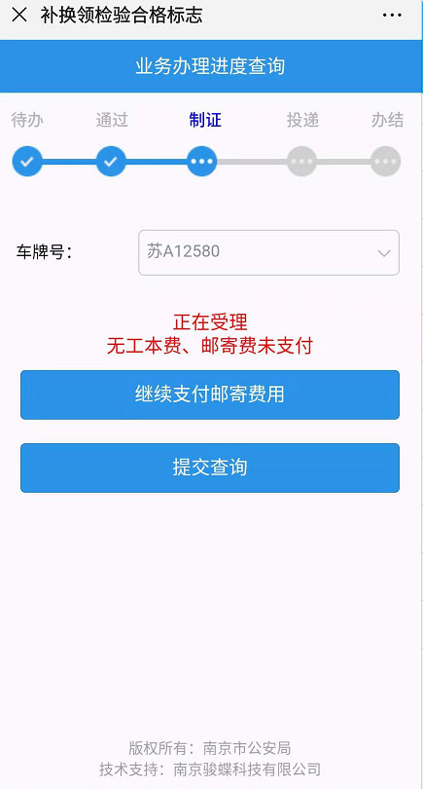
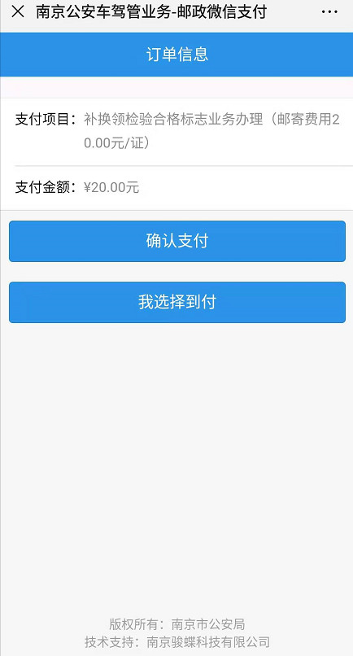
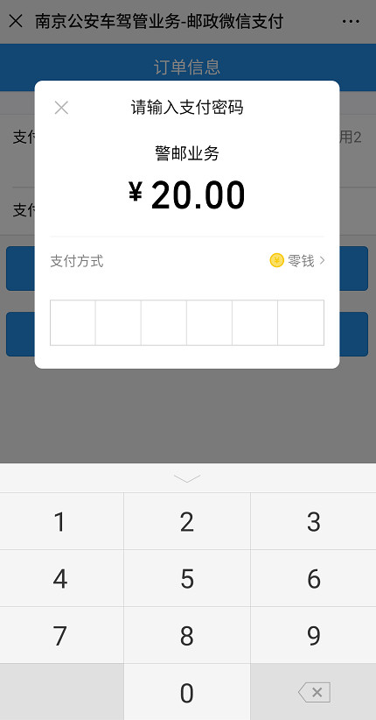
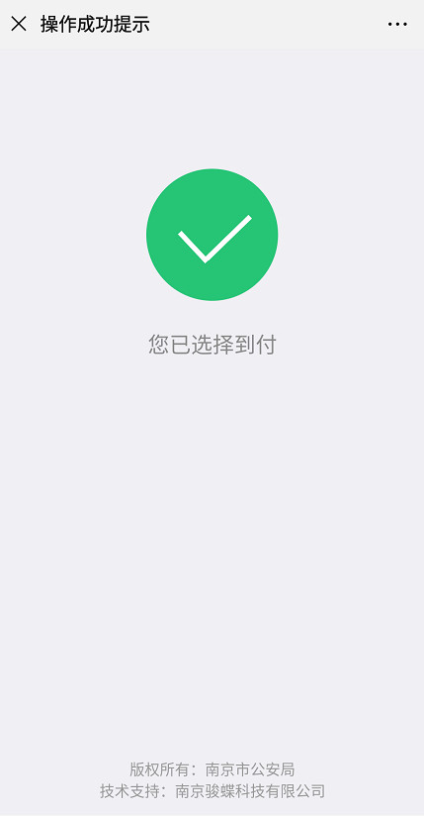

 |  | 第五步 | 第六步 | 第七步

